Issue_7
กรณี file เดียว

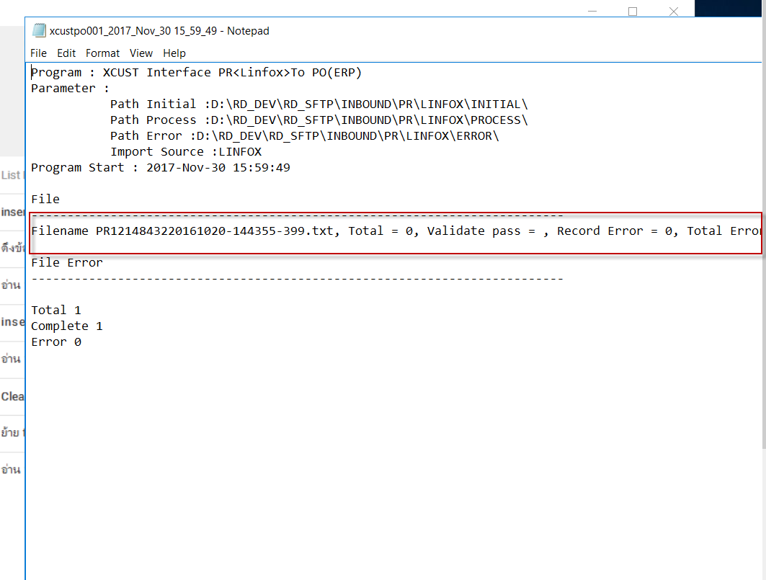

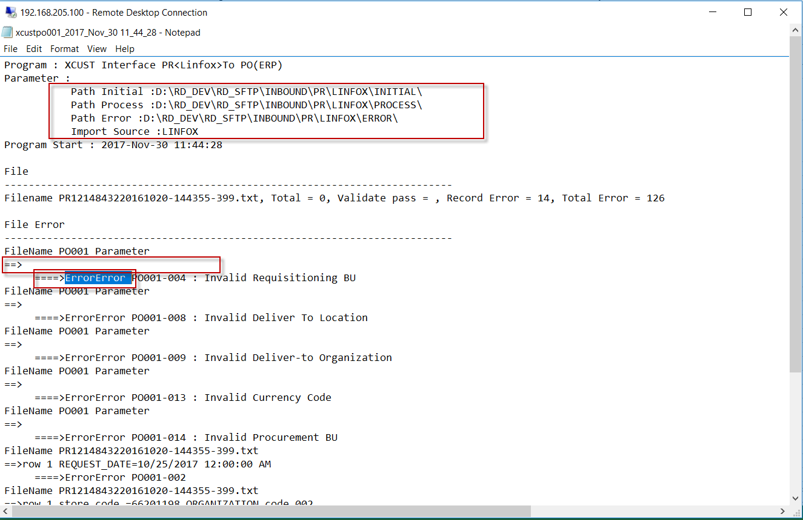

กรณี 2 File

 | ยอดสรุปไม่ถูกต้อ | File แรก | Total = 14 | Validate Pass = 14 | Record Error = 0
 |  |  | Total = 14 | Validate Pass = 8 | Record Error = 6

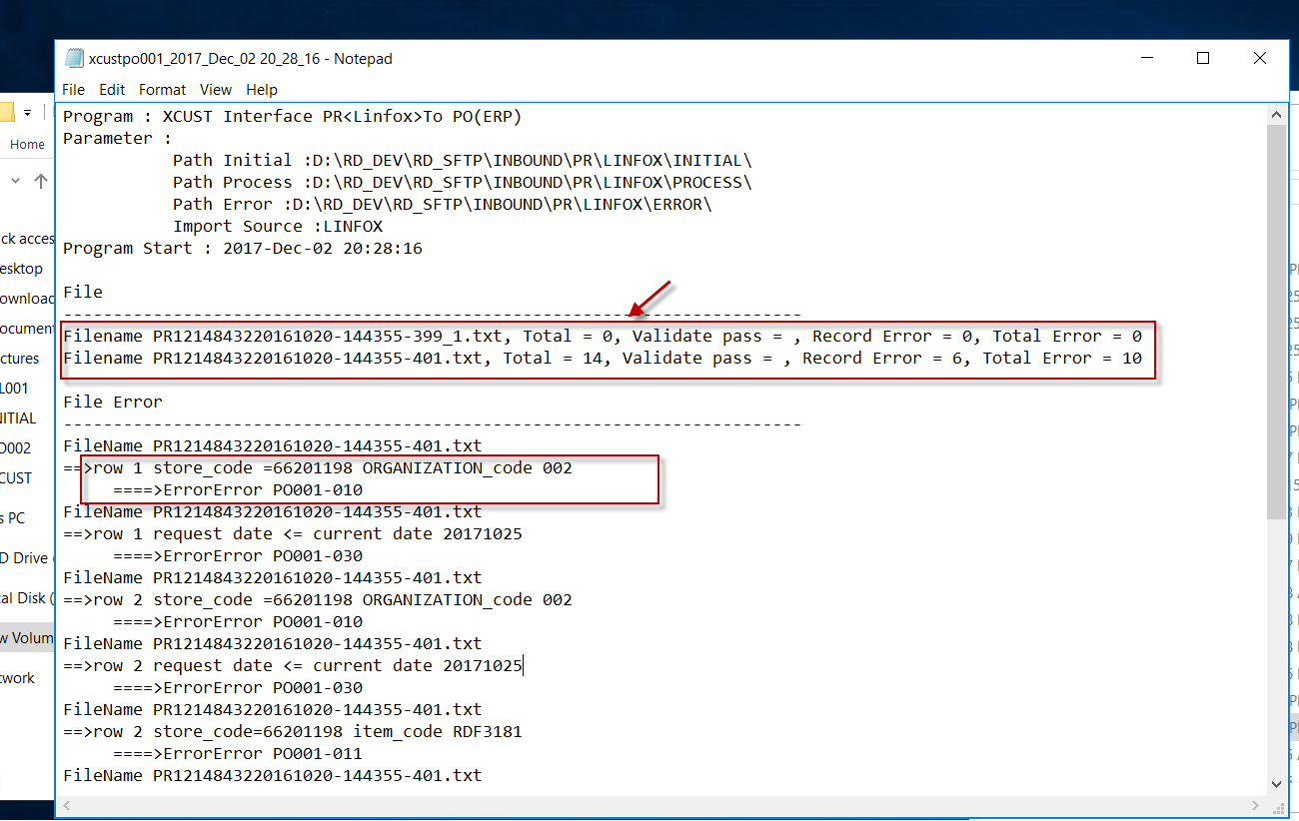

 | Error Code ไม่ Stamp ลง Table ที่ Field Error _messagge
 | Error code แสดงไม่ถูกต้อง ที่ถูต้องต้องเอา Error Message ,มาแสดงด้วย และกรณีที่มี Error Message มากกว่า 1 ค่าให้คั่นด้วย ,

Issue24
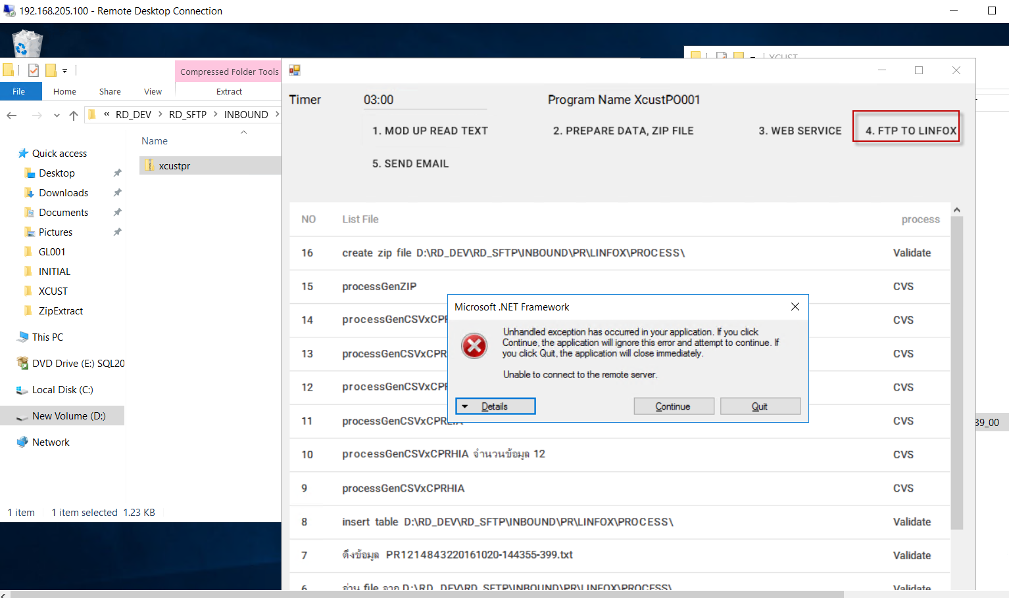

Issue25
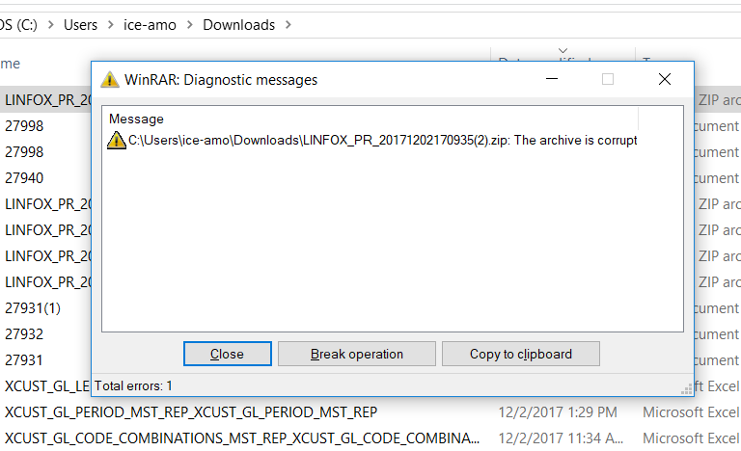

Issue 27
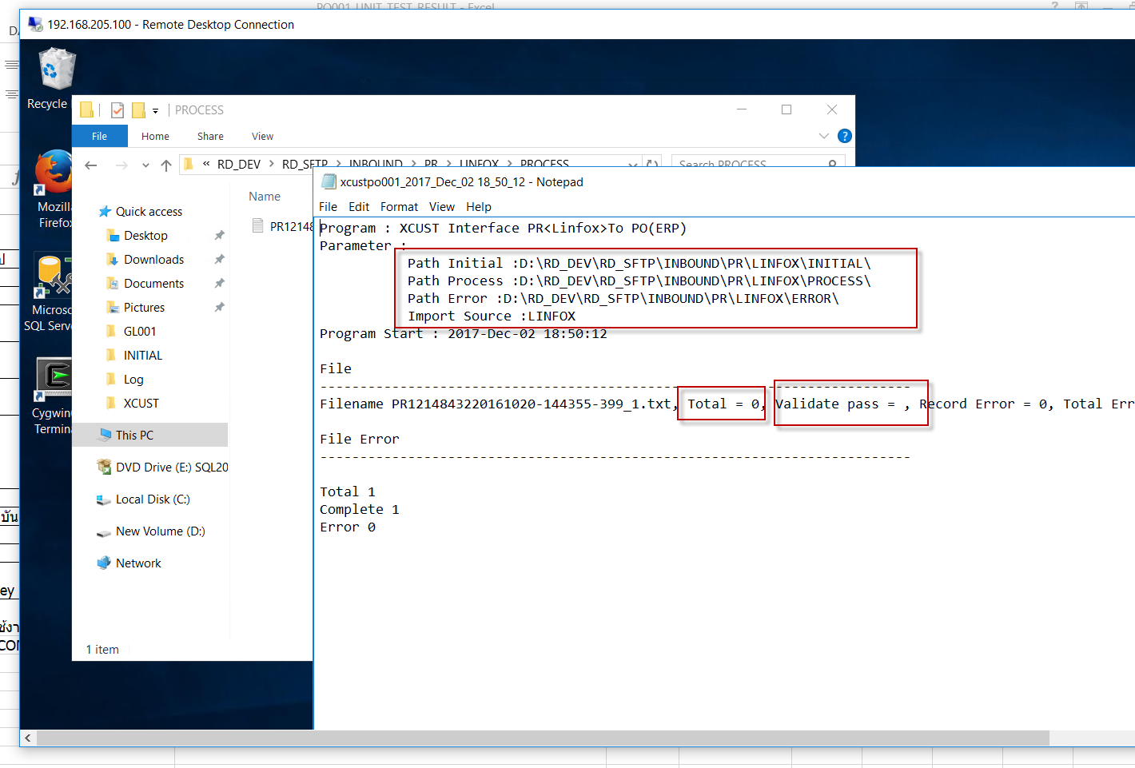

Issue 29
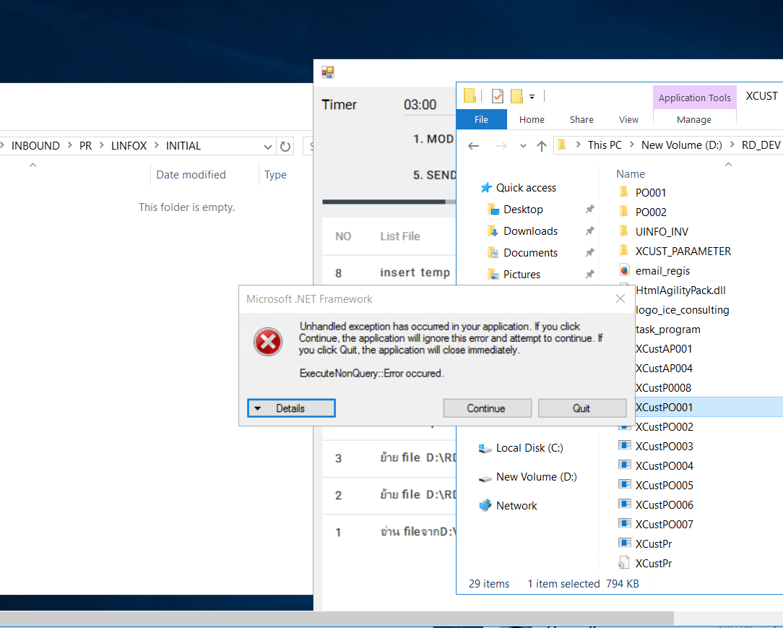

Isssue33
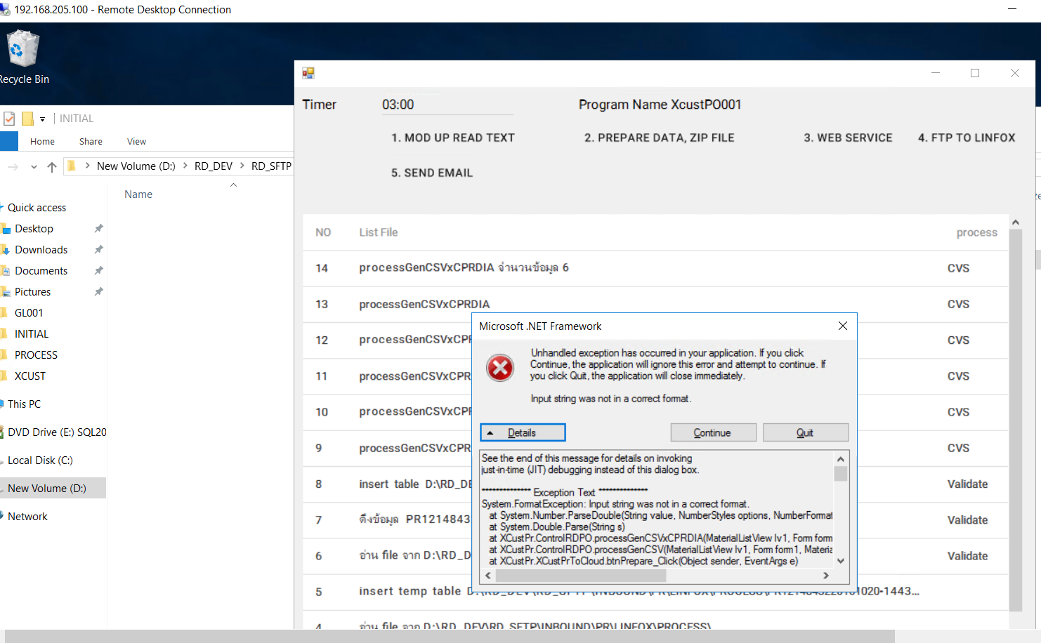

 | เฉลยโปรแกรมต้องแจ้ง Error ดัง Column
 | และ Insert ข้อมูลดังกล่าวไว้ที่ Folder Error_message
 | และ Update Validate_flag = 'E' ที่ Line นั้น
 | และ Update Process_flag = 'E' ของทั้ง File นั้น

Company | PO_NUMBER | LINE_NUM | SUPPLIER_NO | ORDER _DATE | REQEUST_DATE | REQUEST_TIME | ITEM_NUMBER | QTY | UOM | Delivery Instruction | STORE | Error_message
66003 | 12819300 | 1.000 | 1000001 | 20171003 | 20171025 | 000000 | RDF2150 | 10 | PCS | TEST_INS5 | 662011989 | Error PO001-008 : Invalid Deliver To Location ,Error PO001-010 : Invalid Subinventory Code
66003 | 12819300 | 2.000 | 1000001 | 20171003 | 20171025 | 000000 | RDF3181 | 10 | PCS | TEST_INS5 | 66201198 | Error PO001-011 : Invalid Item Number,Error PO001-023 : blanket agreement Not found
66003 | 12819301 | 1.000 | 1450001 | 20171003 | 20171009 | 000000 | RDF3180 | 20 | PCS | TEST_INS5 | 66203198 | Error PO001-015 : Invalid Supplier
66003 | 12819301 | 2.000 | 1000001 | 20171003 | 20171212 | 000000 | RDF3180 | 30 | AA | TEST_INS5 | 66203199 | Error PO001-016 : Invalid UOM
66003 | 12819301 | 3.000 | 1000001 | 20171003 | 20171212 | 000000 | RDF3180 | 30 | PCS | TEST_INS5 | 66203199 | Error PO001-025 : Amount is Over amount limit of Blanket
66003 | 12819301 | 4.000 | 1000001 | 20171003 | 20171212 | 000000 | RDF3180 | 30 | PCS | TEST_INS5 | 66203199 | Error PO001-026 : Amount is less than minimum release amount of Blanket

Isssue34
เฉลยโปรแกรมต้องแจ้ง Error ดัง Column
และ Insert ข้อมูลดังกล่าวไว้ที่ Folder Error_message
และ Update Validate_flag = 'E' ที่ Line นั้น
และ Update Process_flag = 'E' ของทั้ง File นั้น

PO_NUMBER | LINE_NUM | SUPPLIER_NO | ORDER _DATE | REQEUST_DATE | REQUEST_TIME | ITEM_NUMBER | QTY | UOM | Delivery Instruction | STORE | Error_message
12819300 | 1.000 | 1000001 | 20171003 | 20171025 | 000000 | RDF2150 | 10 | PCS | TEST_INS5 | 662011989 | Error PO001-008 : Invalid Deliver To Location ,Error PO001-010 : Invalid Subinventory Code
12819300 | 2.000 | 1000001 | 20171003 | 20171025 | 000000 | RDF3181 | 10 | PCS | TEST_INS5 | 66201198 | Error PO001-011 : Invalid Item Number,Error PO001-023 : blanket agreement Not found
12819301 | 1.000 | 1450001 | 20171003 | 20171009 | 000000 | RDF3180 | 20 | PCS | TEST_INS5 | 66203198 | Error PO001-015 : Invalid Supplier
12819301 | 2.000 | 1000001 | 20171003 | 20171212 | 000000 | RDF3180 | 30 | AA | TEST_INS5 | 66203199 | Error PO001-016 : Invalid UOM
12819301 | 3.000 | 1000001 | 20171003 | 20171212 | 000000 | RDF3180 | 30 | PCS | TEST_INS5 | 66203199 | Error PO001-025 : Amount is Over amount limit of Blanket
12819301 | 4.000 | 1000001 | 20171003 | 20171212 | 000000 | RDF3180 | 30 | PCS | TEST_INS5 | 66203199 | Error PO001-026 : Amount is less than minimum release amount of Blanket

1 | ยอดสรุป log ไม่ถูกต้อง
 |  | Total = 6 |  | Validate Pass = 0 |  | Record Error = 6

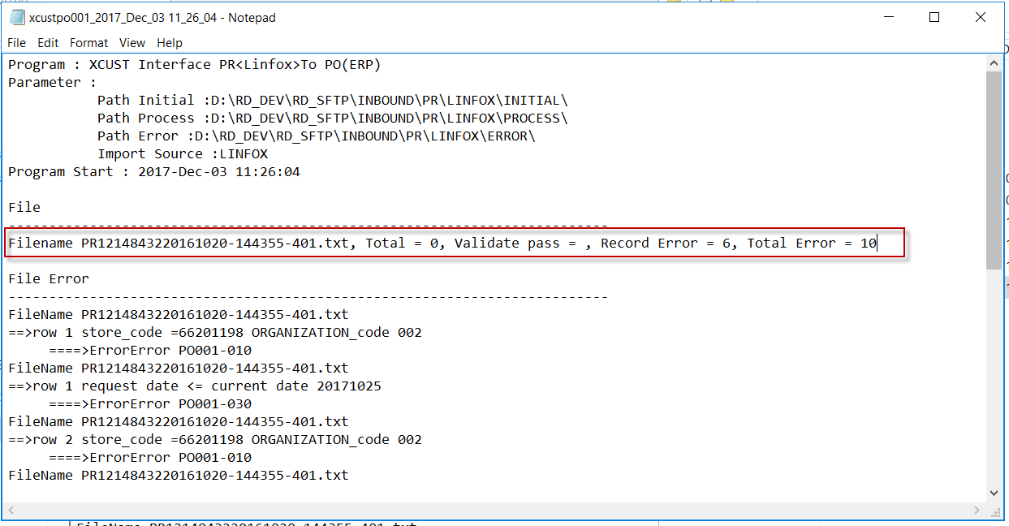

2 | แสดงข้อมูลไม่ถูกต้อง ใน Level ของการแสดง Error
 | 2.1

Result_case1
